Top变量WOE
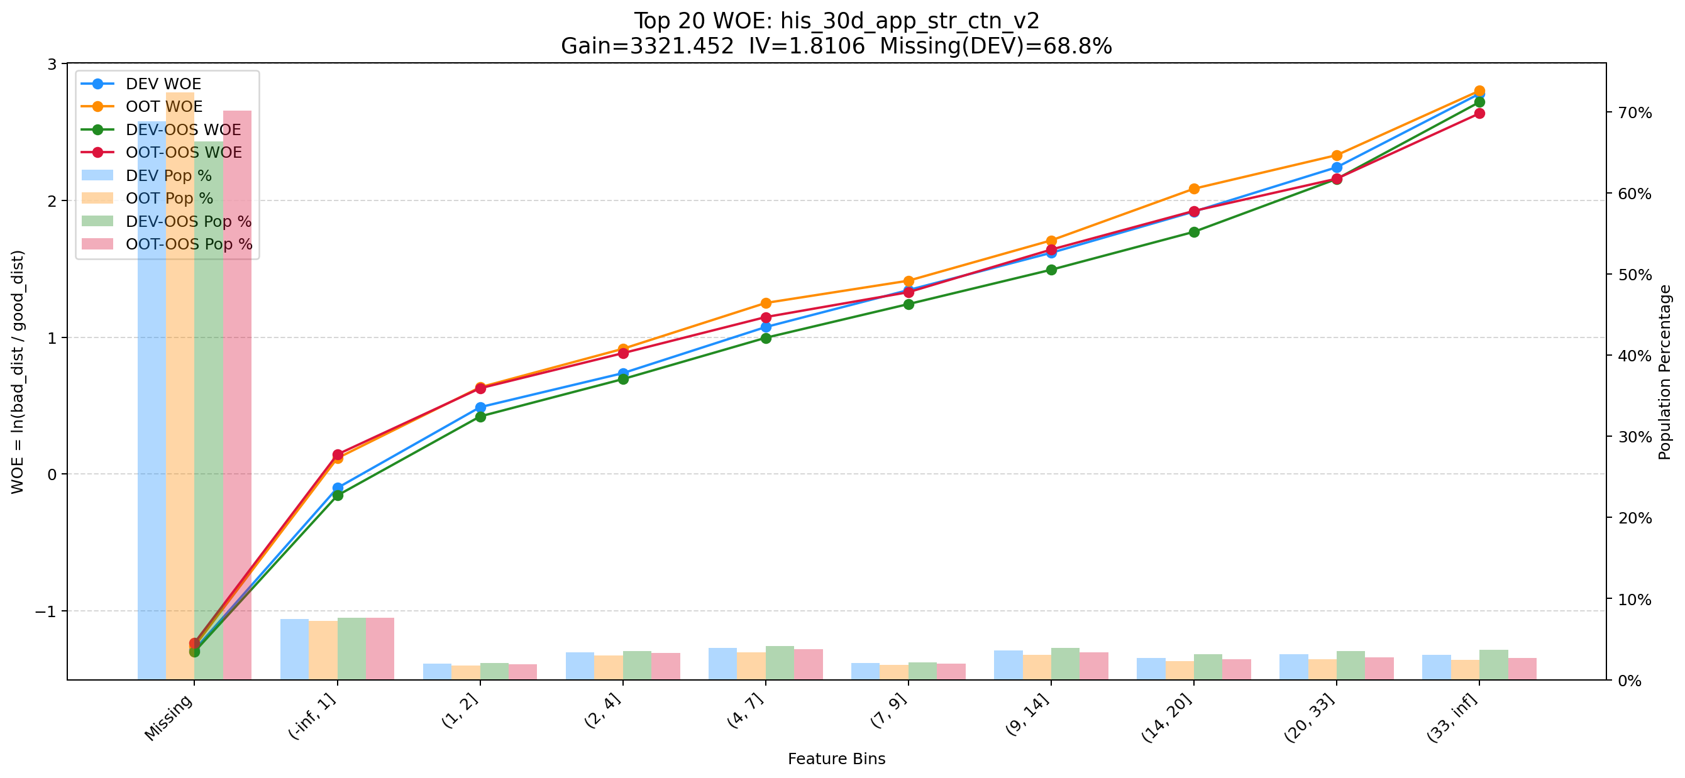
Top 1: d180_apl_ord_days_cnt
项目 | 内容
Gain | 353878.862
Base split | DEV
IV | 3.379
Missing rate | 0.567
Image | 001_d180_apl_ord_days_cnt_WOE.png

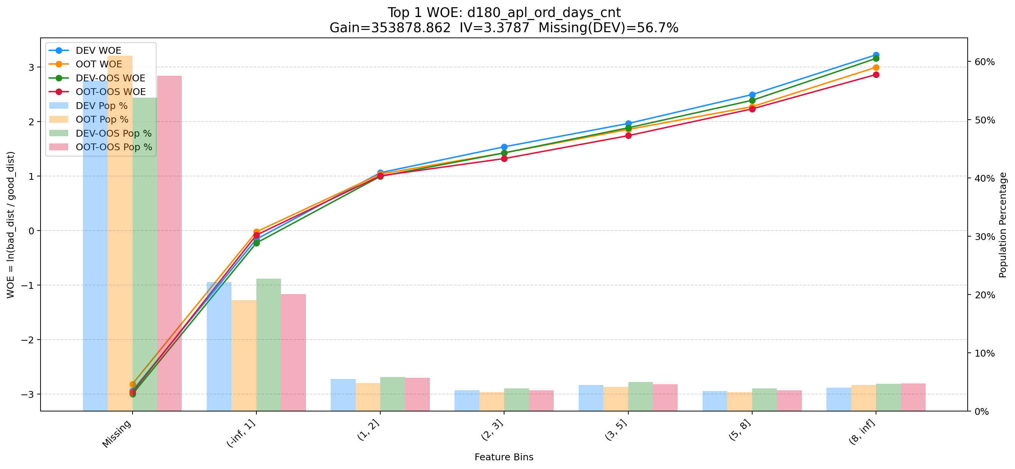

Top 2: first_day_diff_event_result_1_all
项目 | 内容
Gain | 212851.291
Base split | DEV
IV | 2.928
Missing rate | 0.000
Image | 002_first_day_diff_event_result_1_all_WOE.png

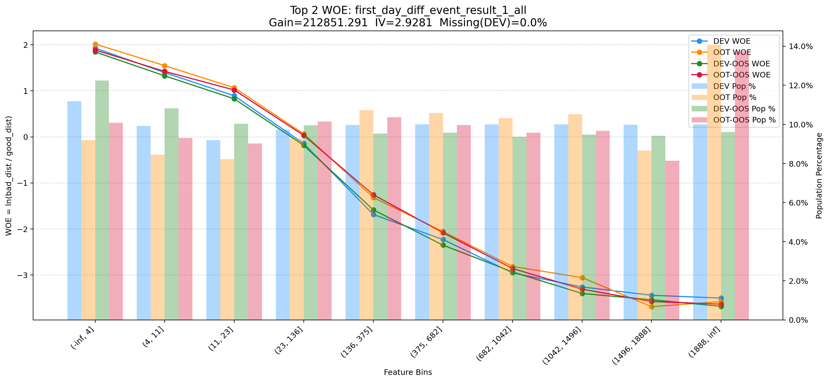

Top 3: d360_apl_ord_ddf_mdl_ord_crt_dte_min
项目 | 内容
Gain | 192685.314
Base split | DEV
IV | 3.305
Missing rate | 0.567
Image | 003_d360_apl_ord_ddf_mdl_ord_crt_dte_min_WOE.png

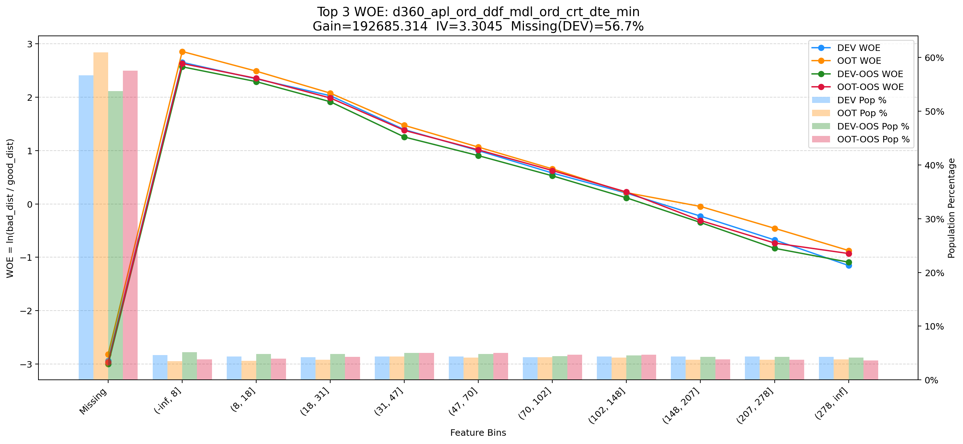

Top 4: his_360_day_csh_apl_ord_cnt_his_rto
项目 | 内容
Gain | 67175.014
Base split | DEV
IV | 2.185
Missing rate | 0.002
Image | 004_his_360_day_csh_apl_ord_cnt_his_rto_WOE.png

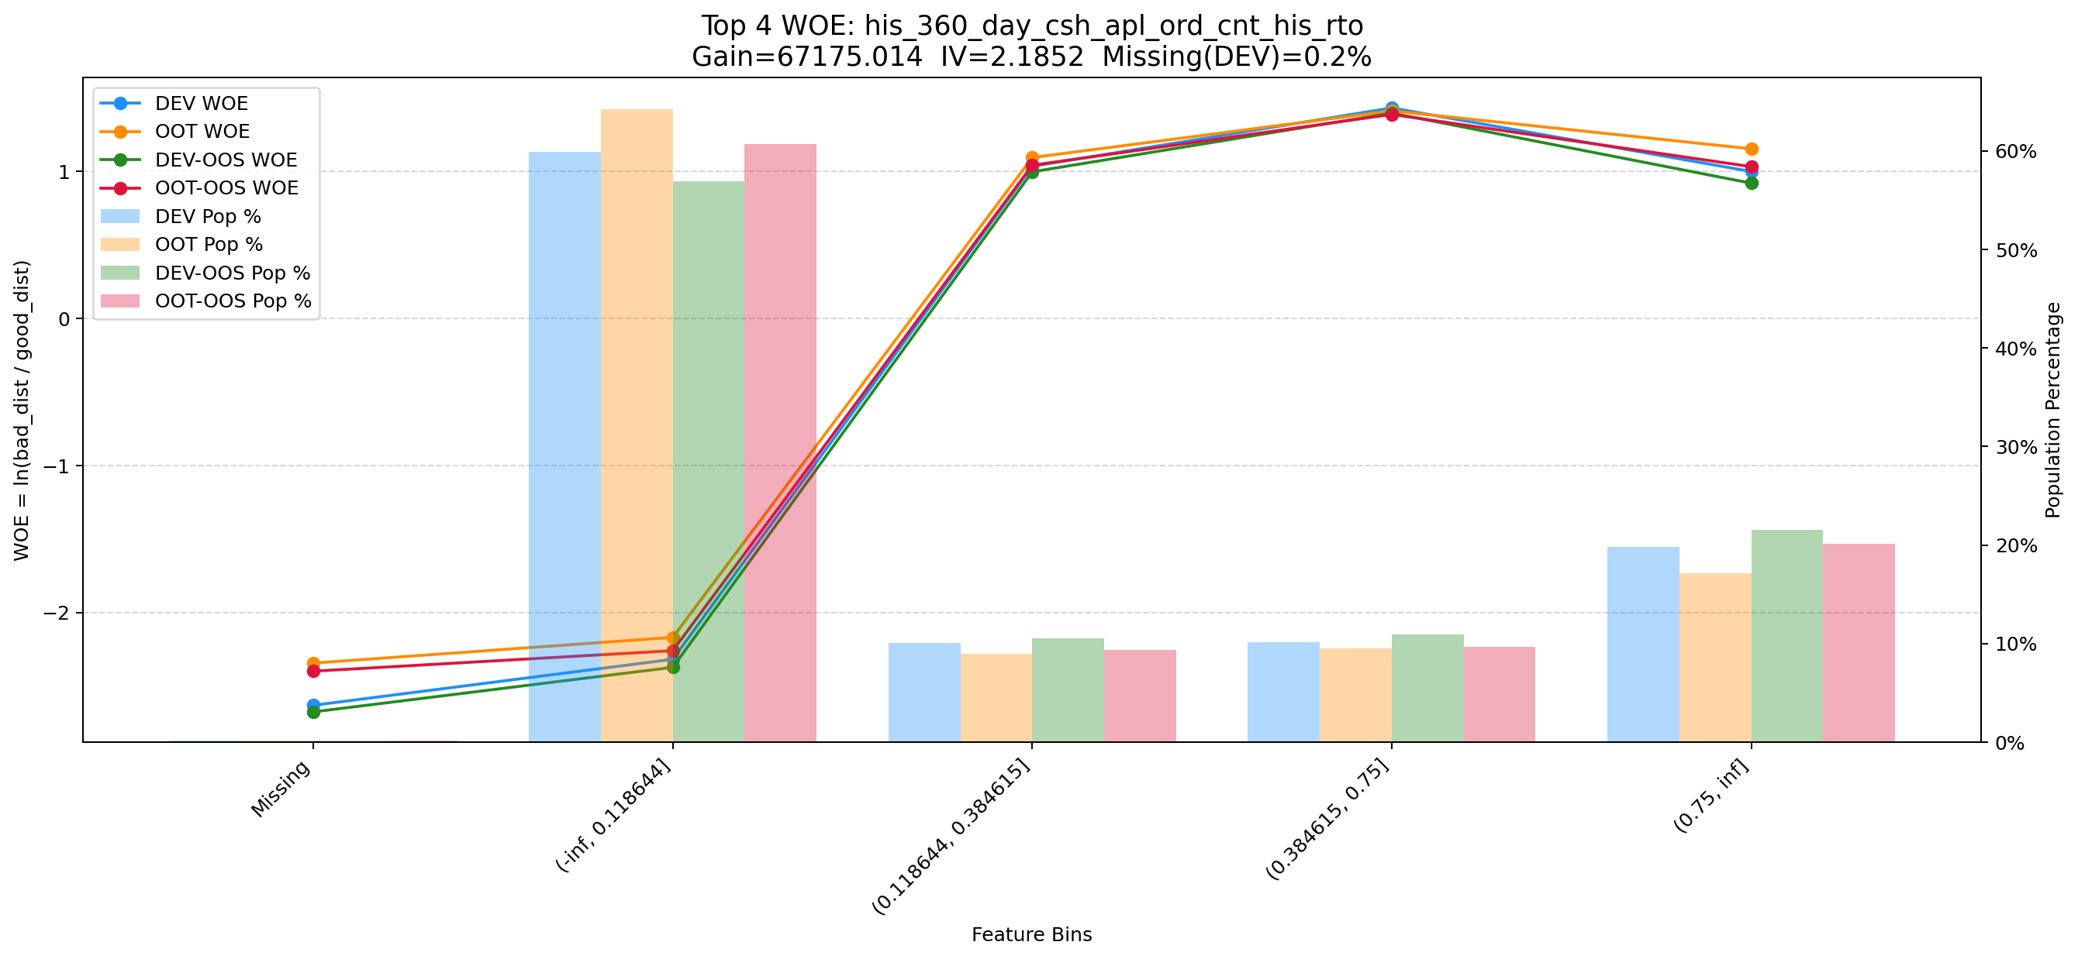

Top 5: d180_apl_ord_days_cnt_all
项目 | 内容
Gain | 27492.313
Base split | DEV
IV | 3.272
Missing rate | 0.556
Image | 005_d180_apl_ord_days_cnt_all_WOE.png

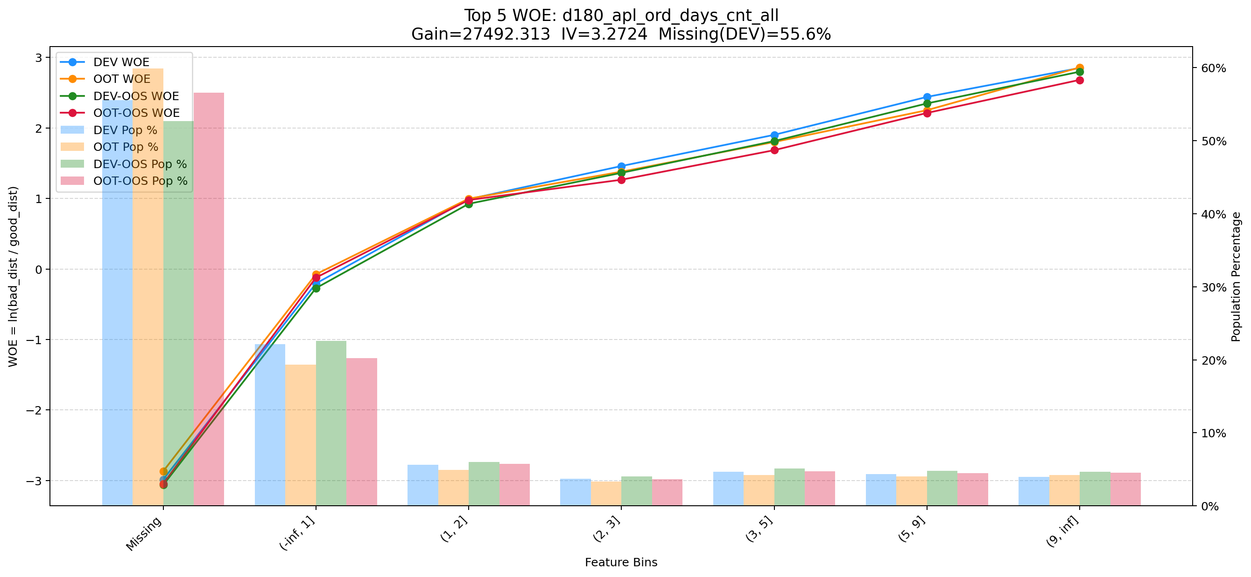

Top 6: dau_90d
项目 | 内容
Gain | 14384.542
Base split | DEV
IV | 1.728
Missing rate | 0.000
Image | 006_dau_90d_WOE.png

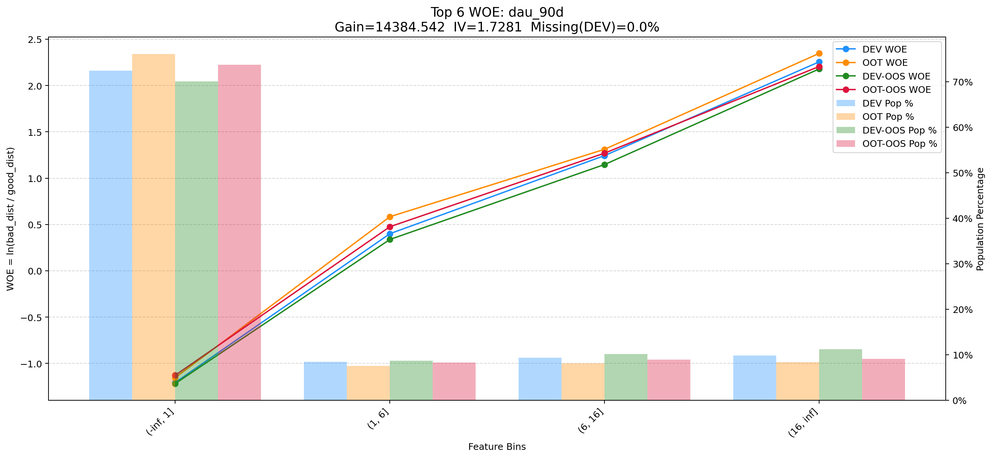

Top 7: d30_apl_ord_days_cnt
项目 | 内容
Gain | 9571.074
Base split | DEV
IV | 2.980
Missing rate | 0.567
Image | 007_d30_apl_ord_days_cnt_WOE.png

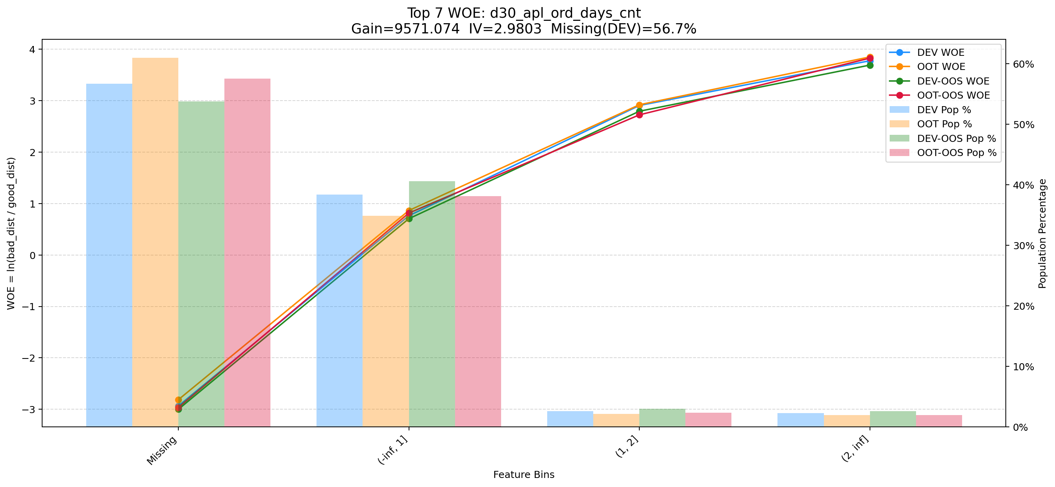

Top 8: 6m_used_lmt_second_der_min
项目 | 内容
Gain | 8004.014
Base split | DEV
IV | 1.956
Missing rate | 0.017
Image | 008_6m_used_lmt_second_der_min_WOE.png

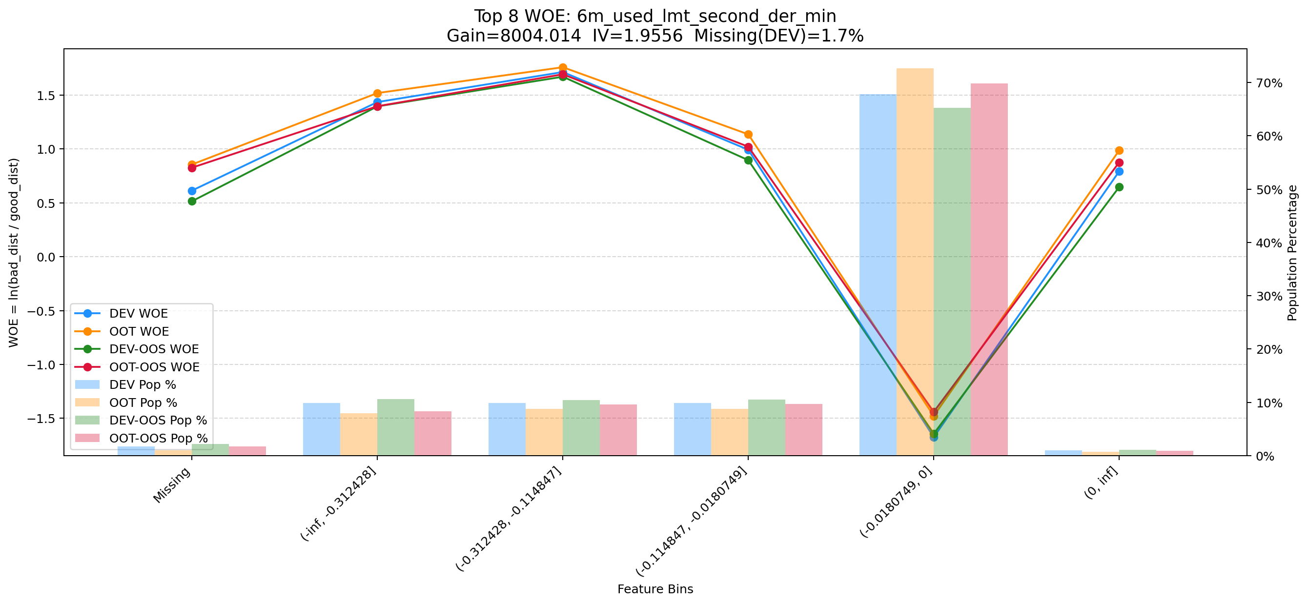

Top 9: ord_apl_avg_prc_amt_720_day_per_mth
项目 | 内容
Gain | 7740.261
Base split | DEV
IV | 1.643
Missing rate | 0.000
Image | 009_ord_apl_avg_prc_amt_720_day_per_mth_WOE.png

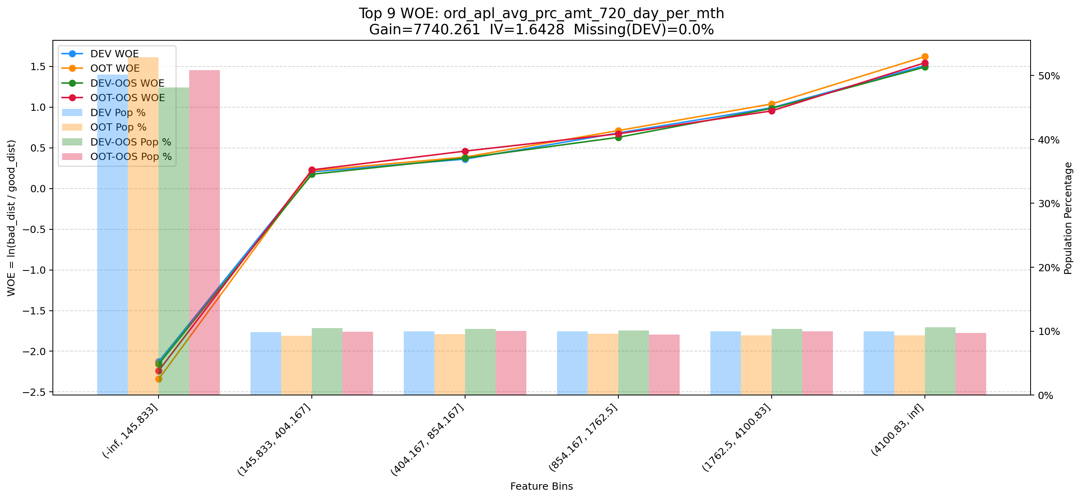

Top 10: ddf_lst_app_str_tim_to_mdl_tim_sec
项目 | 内容
Gain | 7290.737
Base split | DEV
IV | 1.698
Missing rate | 0.688
Image | 010_ddf_lst_app_str_tim_to_mdl_tim_sec_WOE.png

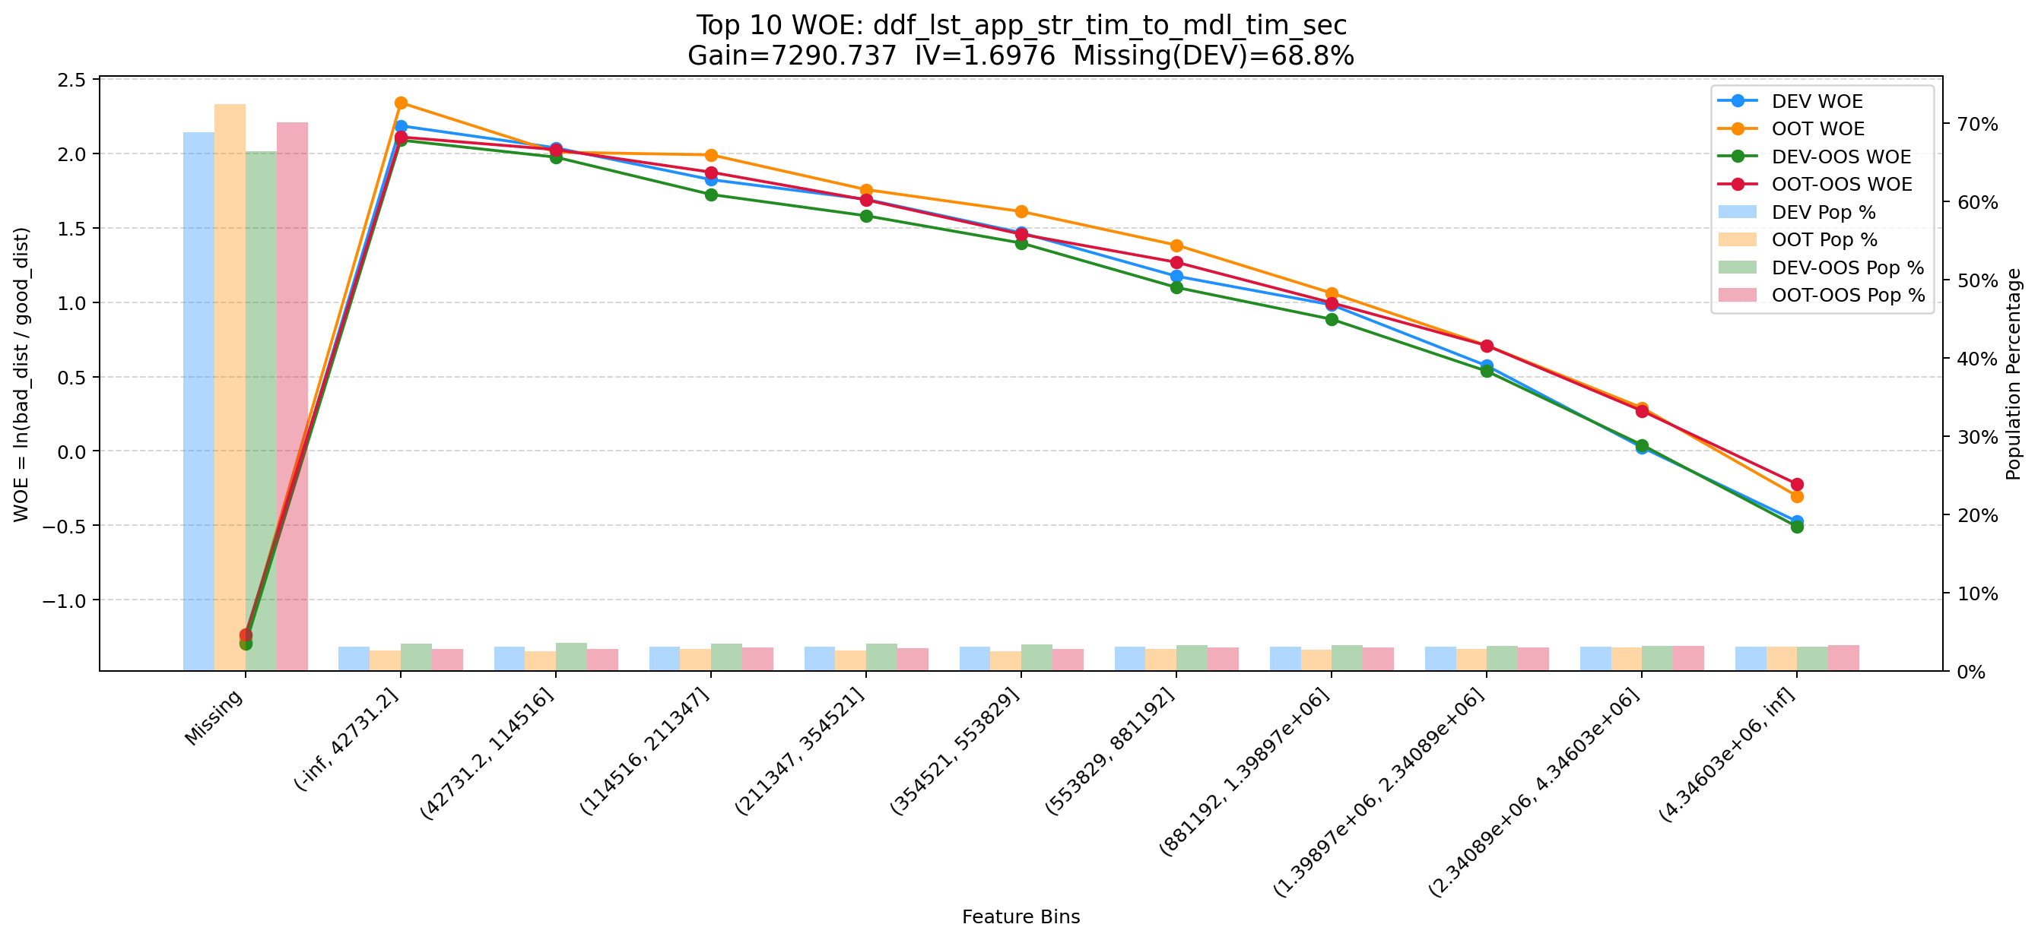

Top 11: pmt_crd_amt_3m
项目 | 内容
Gain | 7111.664
Base split | DEV
IV | 1.874
Missing rate | 0.000
Image | 011_pmt_crd_amt_3m_WOE.png

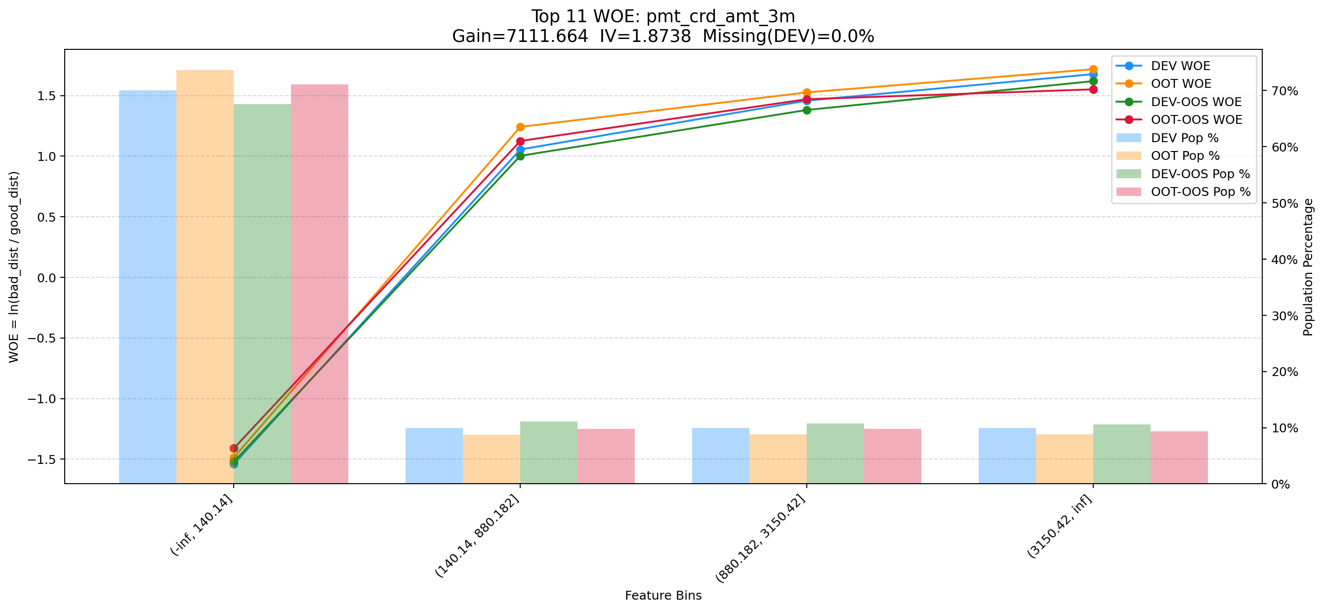

Top 12: first_day_diff_event_result_0_event_type_loan_all
项目 | 内容
Gain | 5706.627
Base split | DEV
IV | 1.405
Missing rate | 0.395
Image | 012_first_day_diff_event_result_0_event_type_loan_all_WOE.png

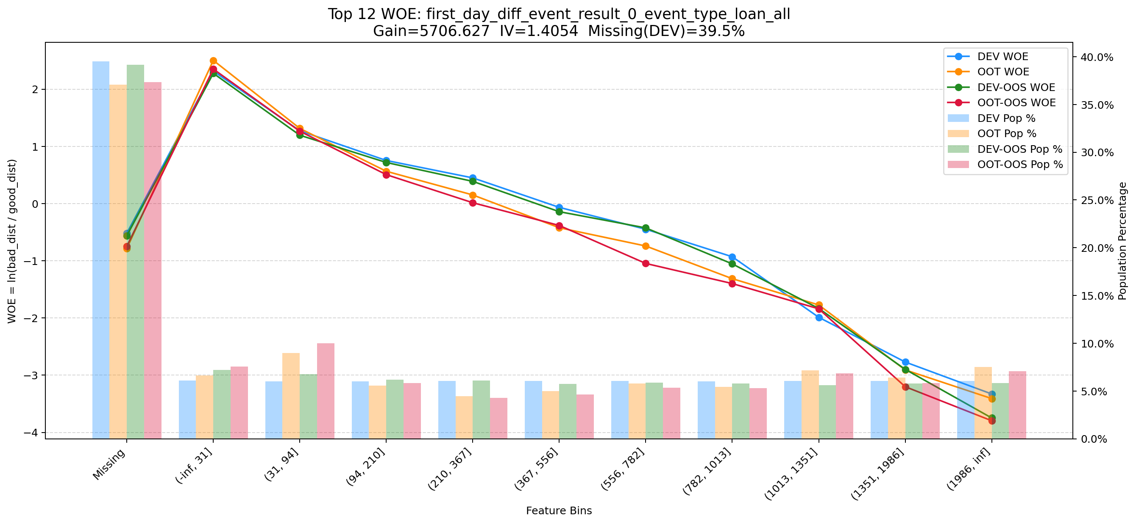

Top 13: cnt_avg_ord_span_30d
项目 | 内容
Gain | 5524.256
Base split | DEV
IV | 1.712
Missing rate | 0.873
Image | 013_cnt_avg_ord_span_30d_WOE.png

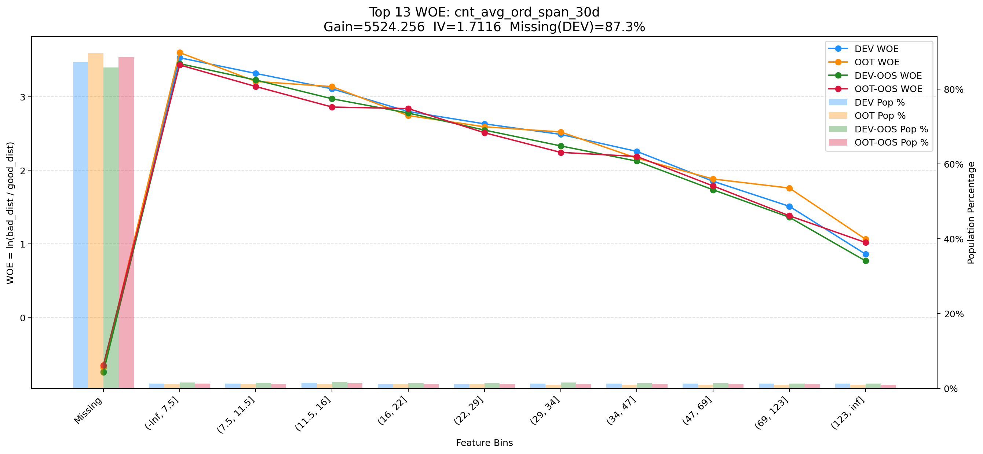

Top 14: clk_cnt_14d
项目 | 内容
Gain | 4746.169
Base split | DEV
IV | 1.391
Missing rate | 0.000
Image | 014_clk_cnt_14d_WOE.png

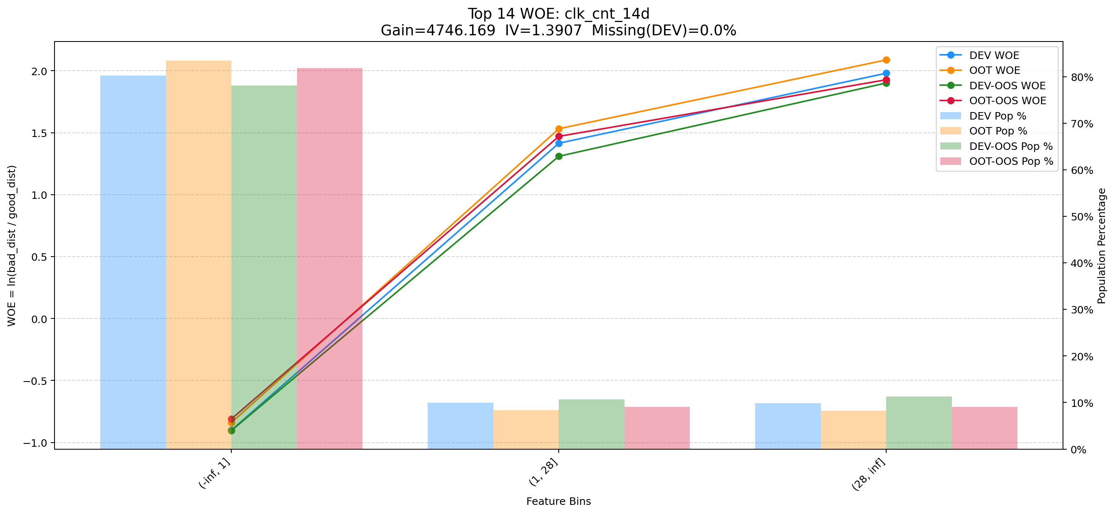

Top 15: d180_apl_ord_cnt_all
项目 | 内容
Gain | 3960.630
Base split | DEV
IV | 3.244
Missing rate | 0.556
Image | 015_d180_apl_ord_cnt_all_WOE.png

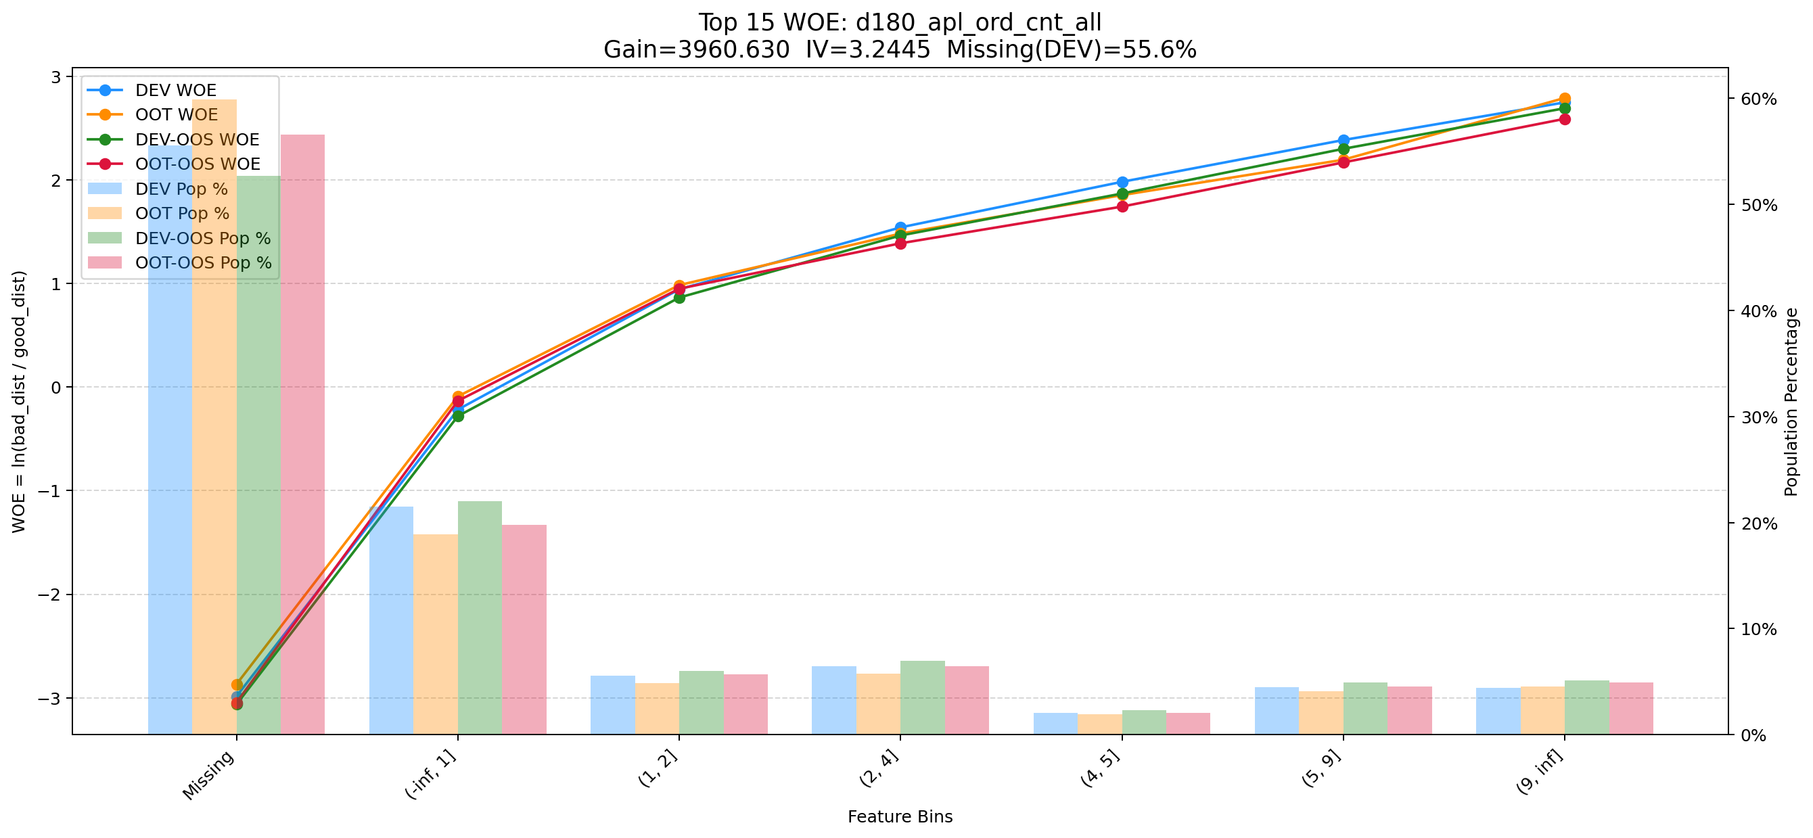

Top 16: pst_ord_apl_suc_max_prc_amt_180_day
项目 | 内容
Gain | 3846.316
Base split | DEV
IV | 1.725
Missing rate | 0.000
Image | 016_pst_ord_apl_suc_max_prc_amt_180_day_WOE.png

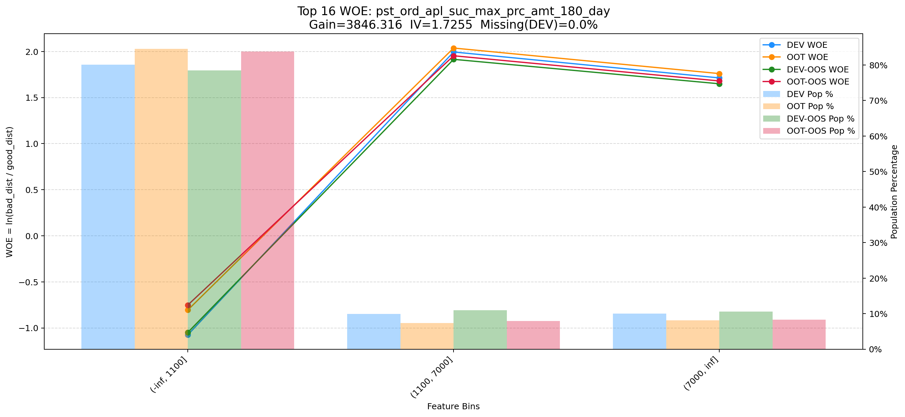

Top 17: avg_avl_lmt_lft_rep_prc_3m_cash_1m
项目 | 内容
Gain | 3644.158
Base split | DEV
IV | 2.343
Missing rate | 0.693
Image | 017_avg_avl_lmt_lft_rep_prc_3m_cash_1m_WOE.png

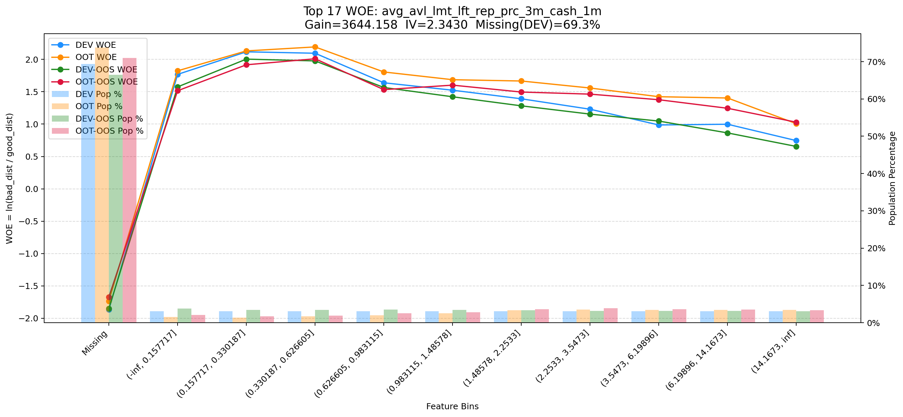

Top 18: d180_apl_ord_ddf_mdl_ord_crt_dte_max
项目 | 内容
Gain | 3442.586
Base split | DEV
IV | 2.549
Missing rate | 0.672
Image | 018_d180_apl_ord_ddf_mdl_ord_crt_dte_max_WOE.png

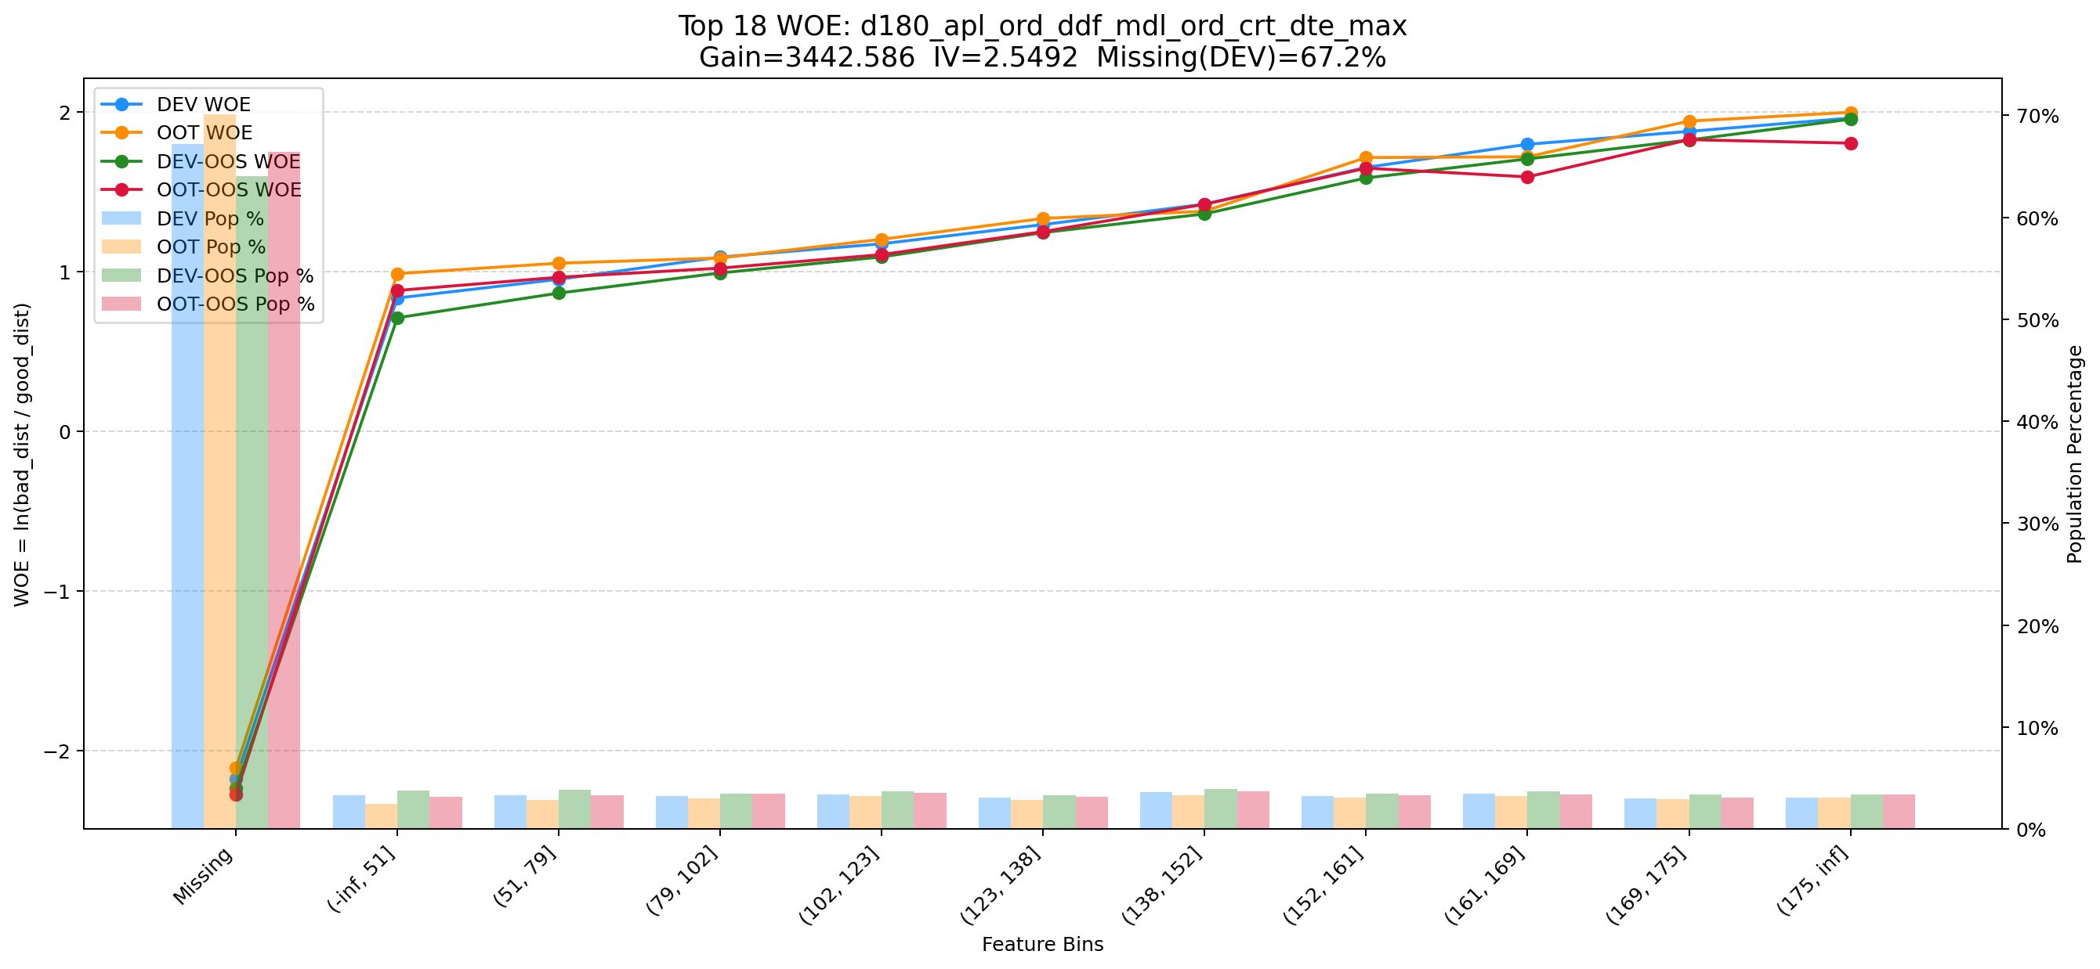

Top 19: d180_suc_ord_days_cnt_all
项目 | 内容
Gain | 3376.872
Base split | DEV
IV | 2.729
Missing rate | 0.624
Image | 019_d180_suc_ord_days_cnt_all_WOE.png

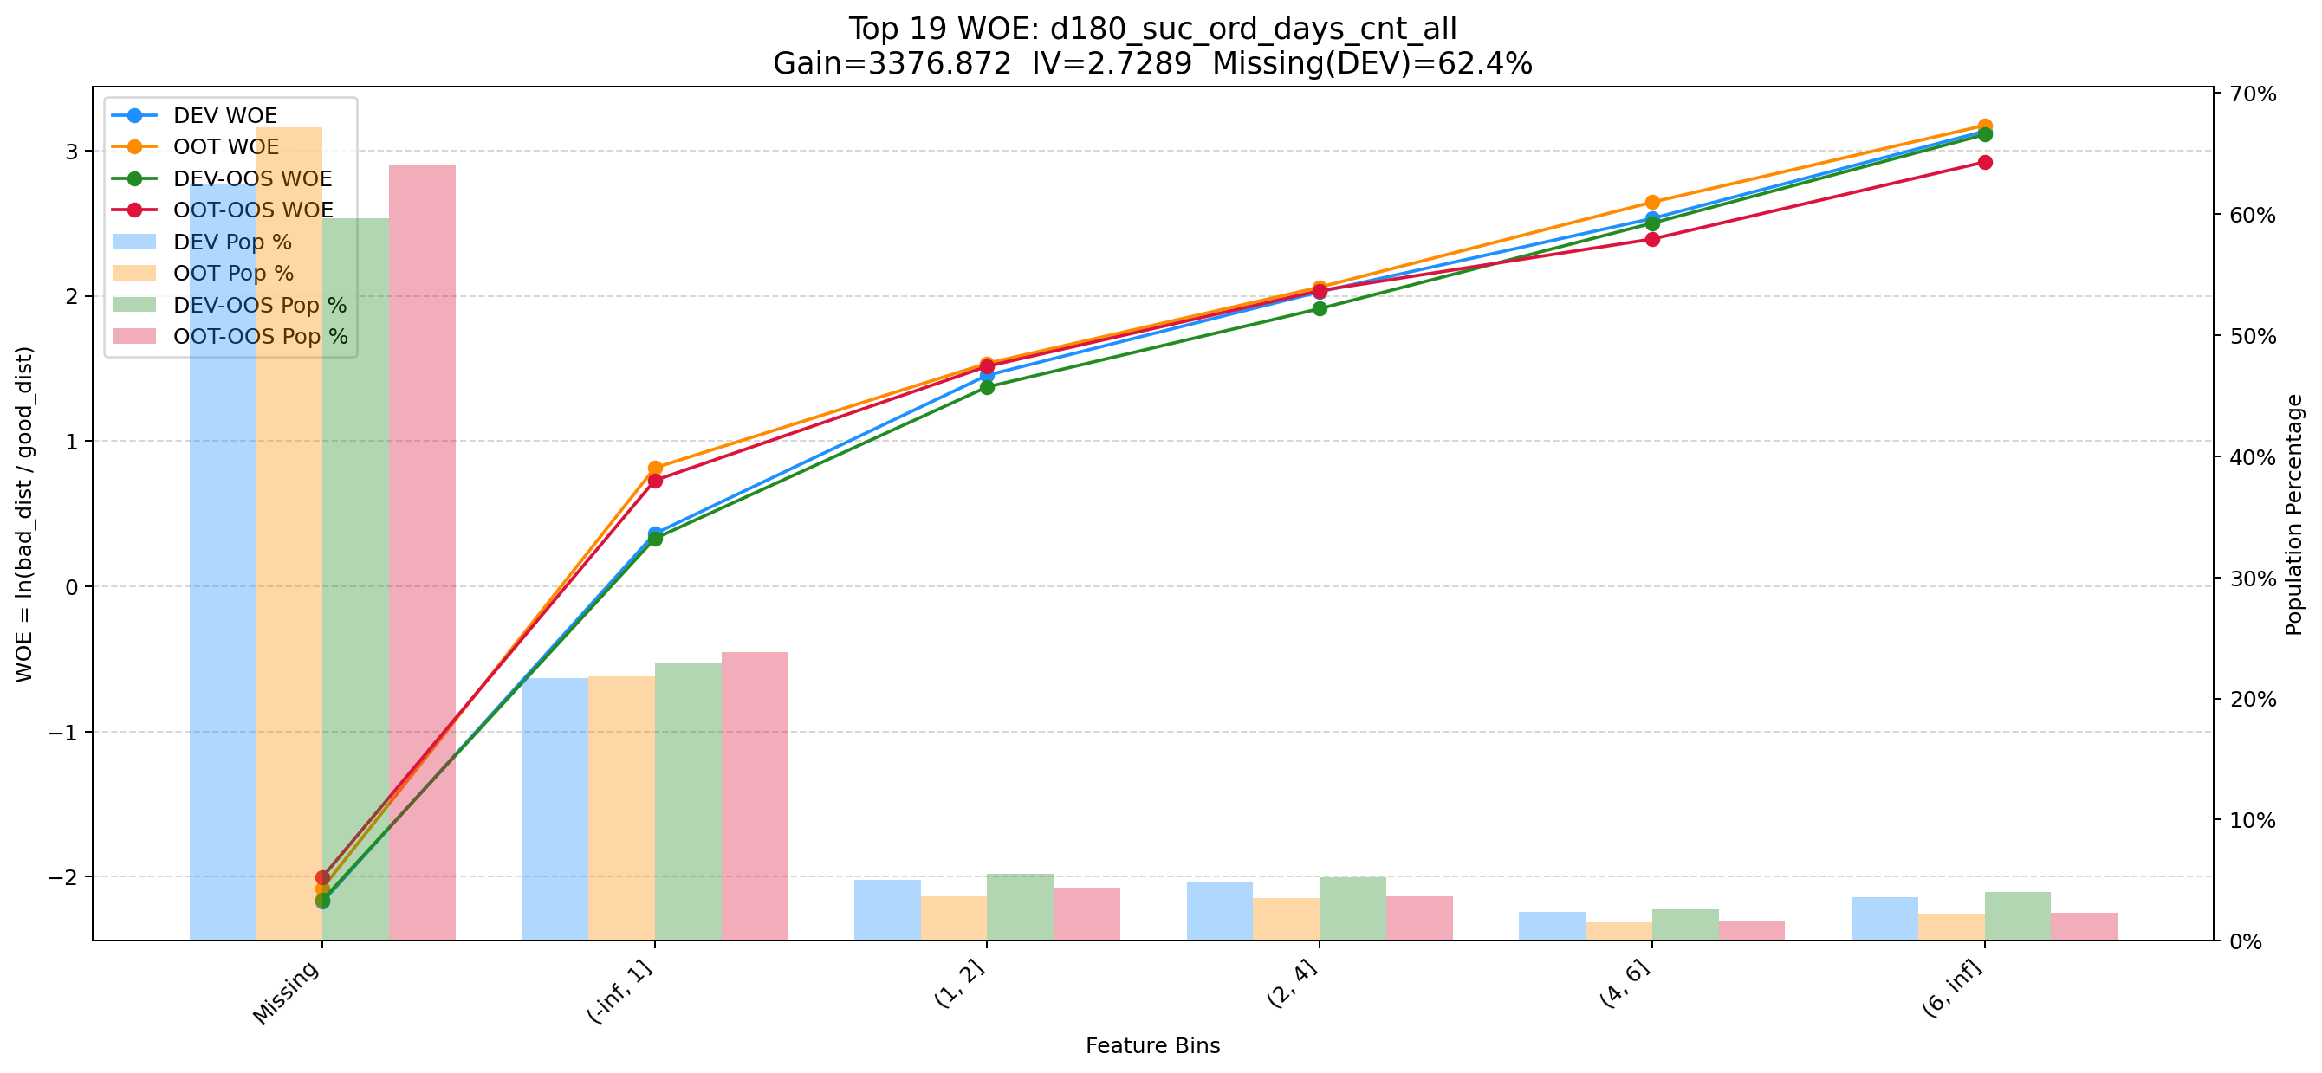

Top 20: his_30d_app_str_ctn_v2
项目 | 内容
Gain | 3321.452
Base split | DEV
IV | 1.811
Missing rate | 0.688
Image | 020_his_30d_app_str_ctn_v2_WOE.png

